表紙
画面設計書
画面ID | SCR-DEMO-001
画面名 | 利用者検索
作成者 | 担当A
作成日 | 2026-01-15

画面レイアウト
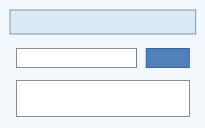
検索ボタンで一覧を更新

